Sheet1
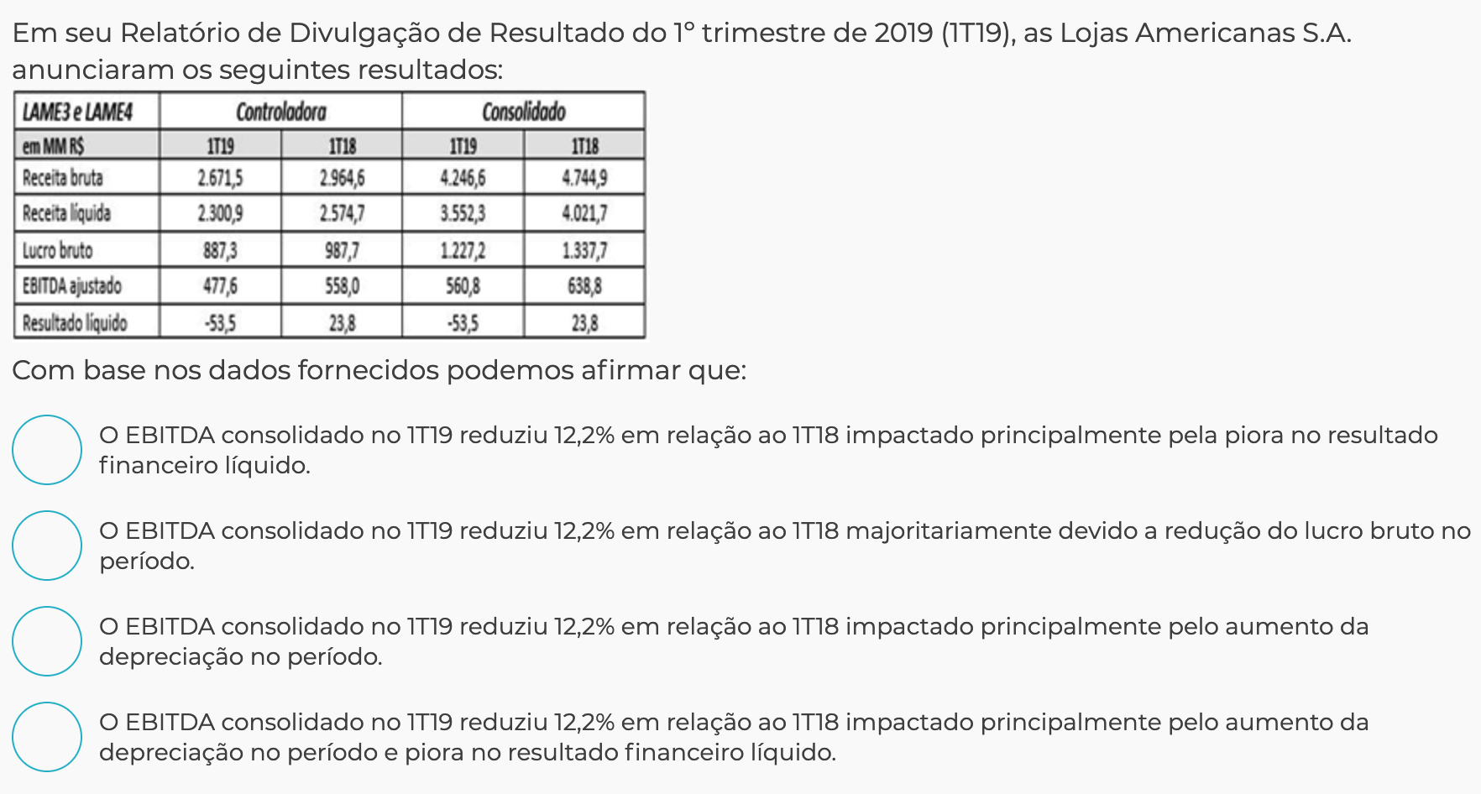
 |  | 2015 | % | 2016 | % |  | Conta | Valor
 | Ativo Circulante | 3,721,211.00 | 63.5% | 4,085,477.00 | 63.1% |  | Caixa | 14,500.00
 | Realizavel a longo prazo | 176,446.00 | 3.0% | 244,376.00 | 3.8% |  | Capital | 40,000.00
 | Ativo fixo | 1,966,062.00 | 33.5% | 2,145,359.00 | 33.1% |  | Fornecedores | 15,000.00 | Obrigações
 | Total | 5,863,719.00 | 100.0% | 6,475,212.00 | 100.0% |  | Impostos a pagar | 5,000.00
 |  |  |  |  |  |  | Veículos | 50,000.00
 |  |  |  |  |  |  | Duplicatas a receber | 1,500.00
 |  |  |  |  |  |  | Lucros Acumulados | 6,000.00
 |  |  |  |  |  |  | Total | 132,000.00
 |  |  |  |  |  |  | Ativo | 62,000.00
 | Ativo | Passivo | PL | Indice endividamento |  |  | Passivo | 70,000.00
 | 130,000.00 | 40,000.00 | 90,000.00 | 0.44 |  |  | Patrimonio Liquido

 |  |  | 0.21681354036

 | ATIVO |  | PASSIVO

 | Circulante |  | Circulante
 | Disponiblidades | 50,000 | Fornecedores
 | Contas a Receber | 20,000 | Dividas bancárias | 40,000 |  | 0.75
 | Estoques |  | Debentures
 | Impostos a Recuperar |  | Salários e Contribuições Sociais
 | IR e Contr Social diferidos |  | Prov p/IR e Contr Social
 | Acordos Comerciais |  | Financiamentos Compra Imóveis
 | Fundos de Recebíveis |  | Alugueis a pagar
 | Desp Antecipadas |  | Dividendos e Jrs s/ Cap Próprio
 | Outros | 0 | Outras Obrigações
 | TOTAL ATIVO CIRCULANTE | 70,000 | TOTAL PASSIVO CIRCULANTE | 40,000

 | Não Circulante |  | Não Circulante
 | Realizavel a Longo Prazo |  | Exigível a Longo Prazo
 | Contas a Receber |  | Financiamentos
 | IR e Contr Social diferidos |  | Quotas do fundo (FIDC)
 | Impostos a Recuperar |  | Debentures |  |  | 753.5 | 38.5
 | Partes Relacionadas |  | Imp e Contr Recolher
 | Depositos Judiciais |  | Prov p/Contingencias |  |  | 715 | 16.5
 | TOTAL DO REAL LP | 0 | TOTAL EXIG LP | 0

 | Permanente |  | Patrimônio Líquido
 |  |  | PL
 | Investimentos |  | Capital Social
 | Ágio na aquisição de Investimentos |  | Reservas de Capital
 | Outros | 0 | Reservas de Lucros
 | Imobilizado |  | Lucros Acumulados | 0
 | Intangível
 | Outros | 0
 | TOTAL DO AT PERMANENTE | 0 | TOTAL PL | 0

 | TOTAL DO ATIVO | 70,000 | TOTAL PASSIVO+PL | 40,000
 | Patrimonio Liquido | 30,000

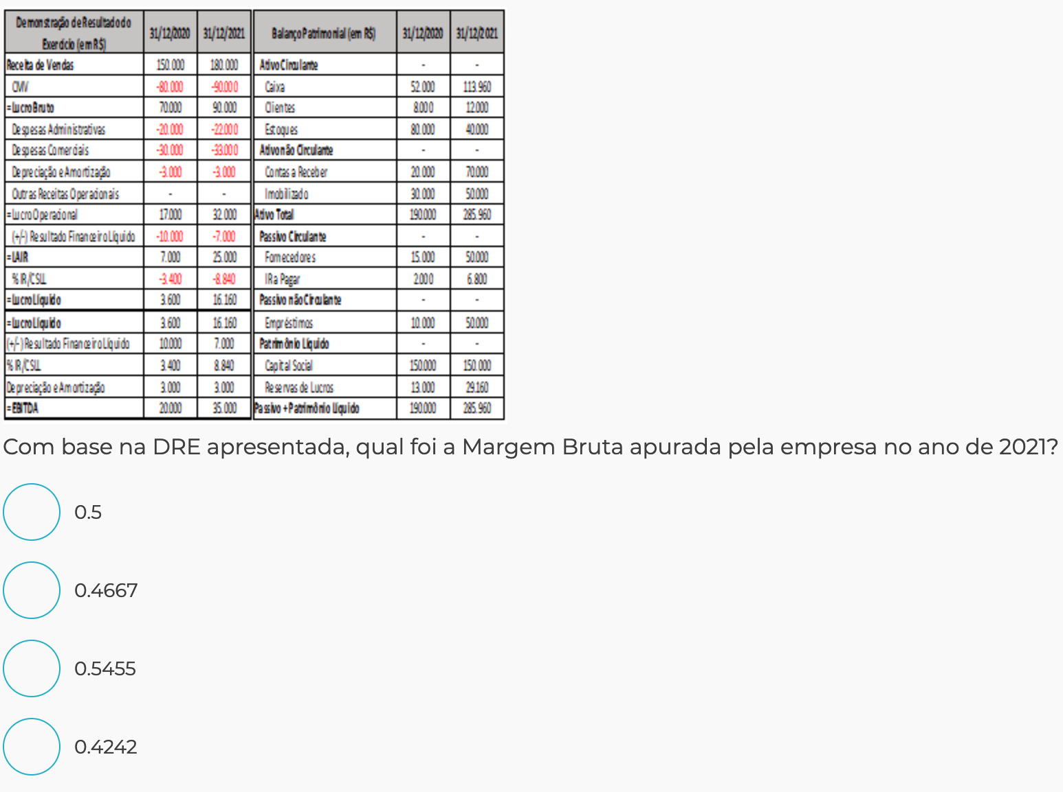

 |  |  |  |  |  |  | Qual o PMR de 2021?

 |  |  |  |  |  |  | PMR | 20

 |  |  |  |  |  |  | Receita Liq | 180,000.00 |  | 360 | dias
 |  |  |  |  |  |  | Contas a Receber (Médio) | 10,000.00
 |  |  |  |  |  |  | Giro | 18

 | margem Bruta = Lucro bruto / Receita liquida
 | 0.5
 | Margem Liquida = Lucro Líquido / Receita Líquida
 | 0.089777777778

Ativo Total (Bilhão) | 11.32
Receita Bruta | 12.57 | Receita Liquida = Receita Bruta - Deduçoes | 11.000
Despesas Operacionais Líquidas | -2.57 | Lucro Liq | -1.07
Depreciação | -1.43
Dedução da Receita | -1.57
Custos de Serviços Prestados | -8.07
EBITDA | 1.79 | .=Lucro Liq + Despesas, Impostos e Depreciação
Despesas Financeiras | 0.57
Patrimônio Líquido | 5.52

Ativo Total (Bilhão) | 11.32
Receita Bruta | 12.57 | Receita Liquida = Receita Bruta - Deduçoes | 14.140
Despesas Operacionais Líquidas | 2.57 | Lucro Liq | 1.29
Depreciação | 1.43
Dedução da Receita | 1.57 | Lucro Bruto | 5.86
Custos de Serviços Prestados | 6.57 | Margem Bruta | 0.414427157
EBITDA | 3.29 | .=Lucro Liq + Despesas, Impostos e Depreciação
Despesas Financeiras | 0.57
Patrimônio Líquido | 5.52

Magazine Luiza
Aumento lucro bruto | 1.258291736 |  |  |  | 0.157625
Margem Bruta 2017 | 0.29103807471 |  |  |  | 193.74625
Margem Bruta 2018 | 0.30089617997

Receita Liq = Lucro Liq / Margem Liq
15721.052632

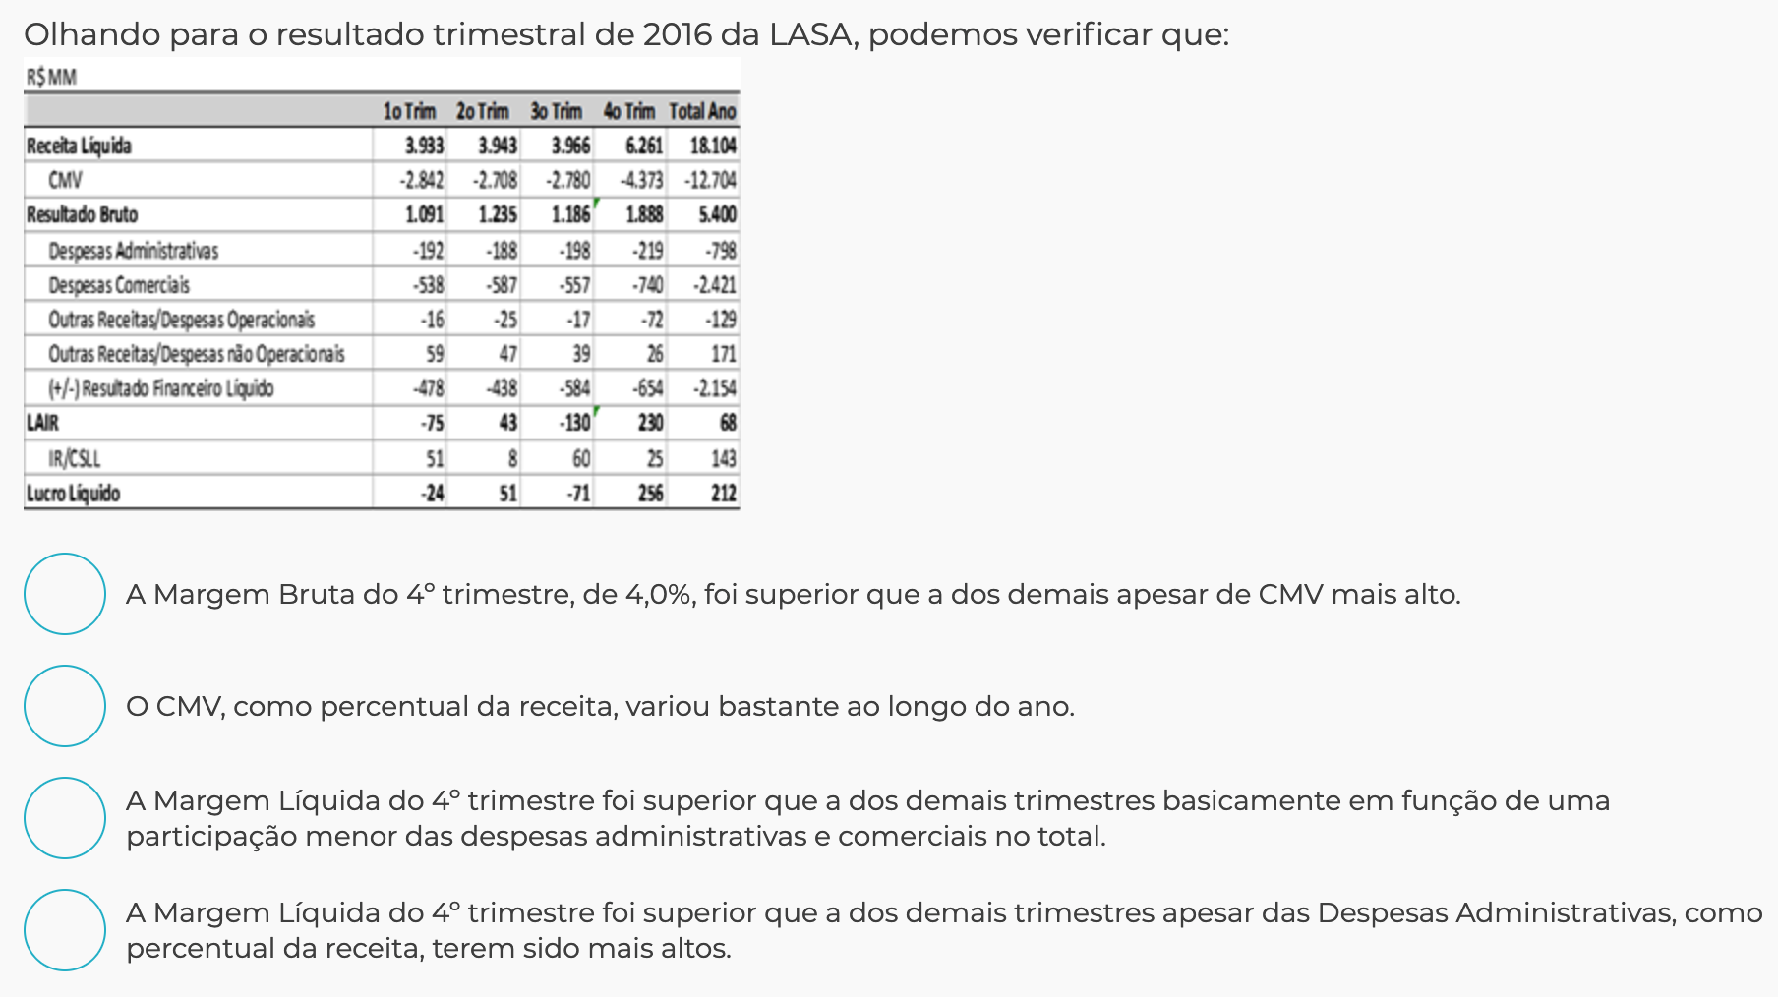

margem Bruta = Lucro bruto / Receita liquida | Margem Bruta | Despesas Adm/Receita
4 tri | 0.30154927328
3 tri | 0.31321328937
2 tri

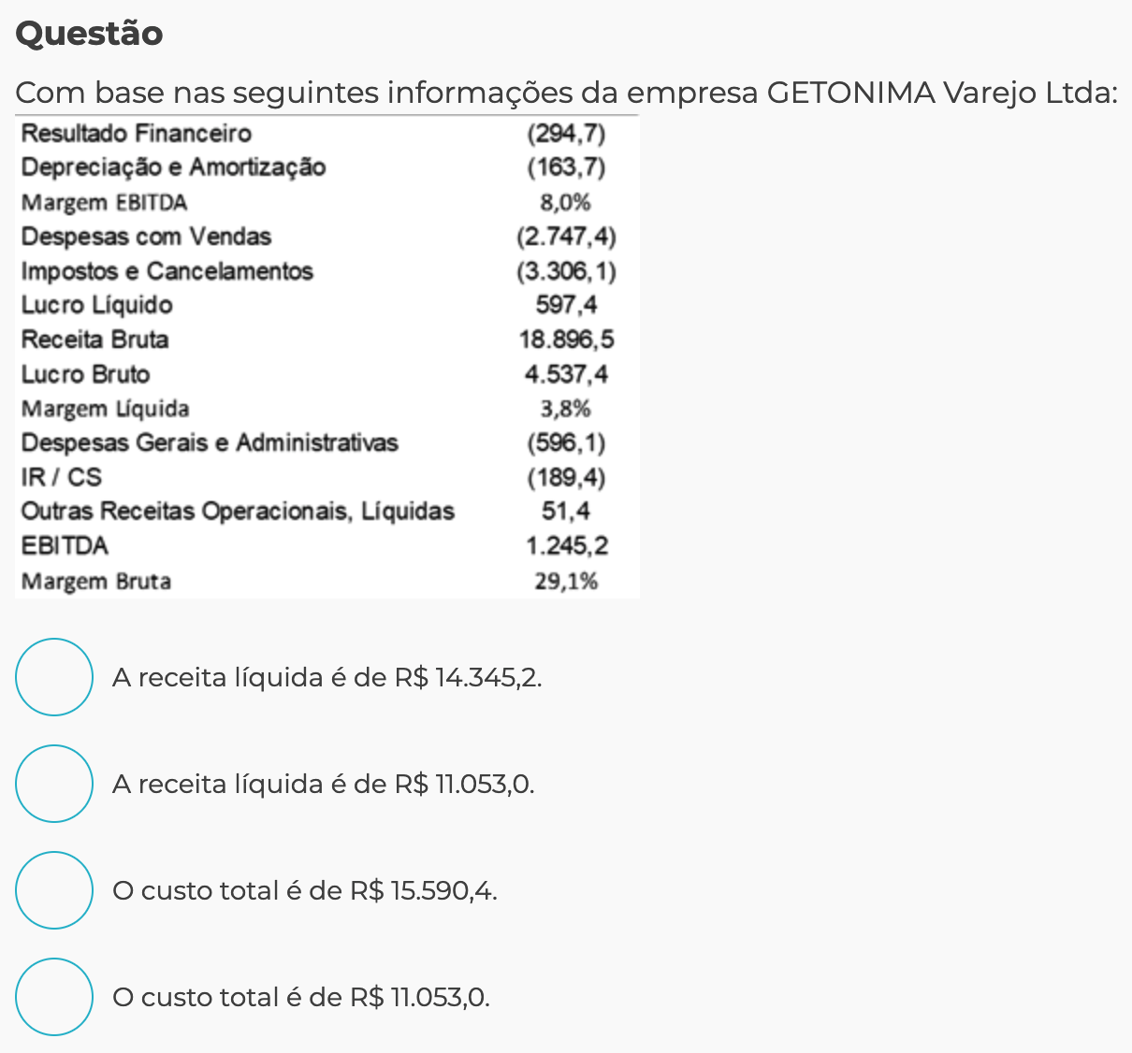

 |  |  | Receita Liq = Receita Bruta - Deduções | 15590.4

 |  |  | Custo = Receita Liq - Lucro Bruto | 11283.652632
 |  |  | Receita Liq=Margem Liq/Luro Liq | 15721.052632

 |  |  |  | Lojas Americanas

